Solicitud gráfica
 | Área: | Ciencias Naturales |  |  | Fecha:
 | Grado: | 11
 | Título del tema: | Las reacciones químicas de los compuestos orgánicos |  |  | ¿Cuaderno de estudio o recurso? | Recurso
 | Editor: | Lyz Bernal |  |  | Motor del recurso | M9C

 | Código guión o recurso: | CN_11_14_REC50 | ← Para determinar este código, visite la hoja de Ayuda
 |  |  |  |  | ESPECIFICACIÓN DE ARCHIVOS A ENTREGAR
Núm. | Archivo Shutterstock o ruta en web | Imagen para: | Tipo | Ubicación de la imagen en el recurso M9C | Nombre imagen SMALL | Tamaño imagen SMALL | Nombre imagen ZOOM | Tamaño imagen ZOOM | Descripción | Observaciones
IMG01 | Ver descripción y observaciones | Recurso M9C | Ilustración | Contenido | CN_11_14_REC50_IMG01n.png | 286 x 286 px | CN_11_14_REC50_IMG01a.png | 500 x 500 px | 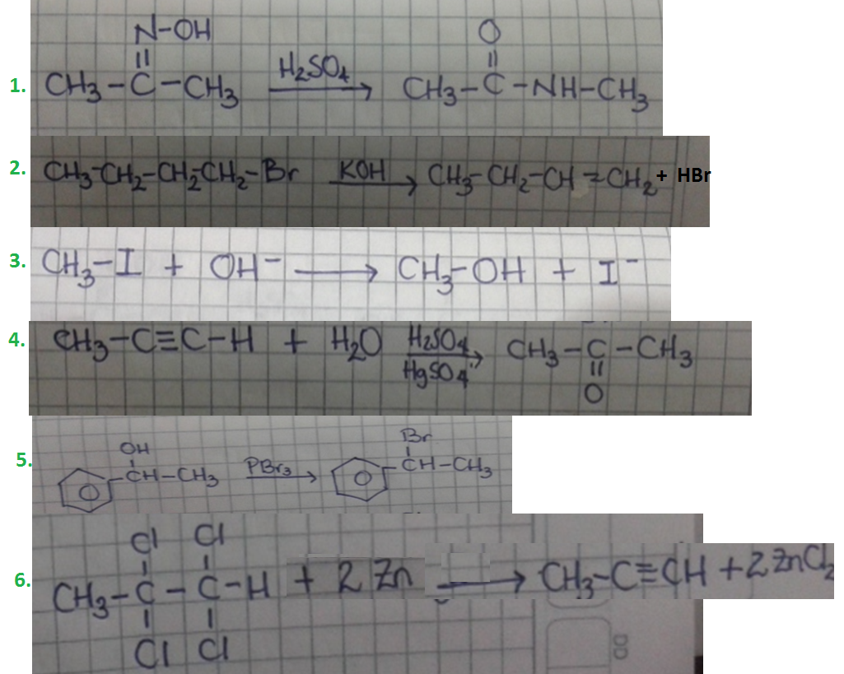 | Realizar igual a imagen guía

